关系图
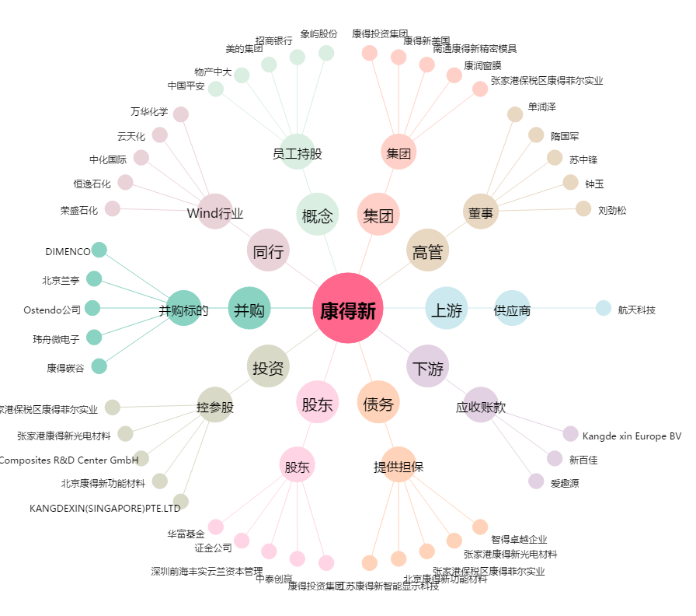
康得新[002450.SZ] - 关系概览图

